1
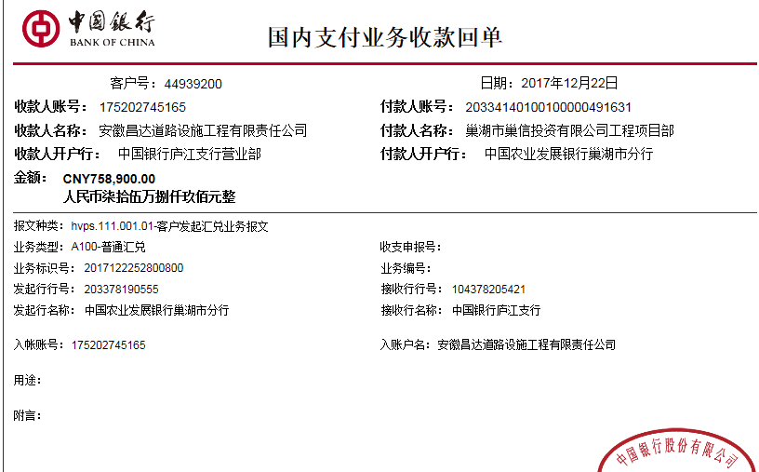
工程款支付证书 |  |  |  |  |  |  |  |  |  |  |  |  |  |  | 本次
工程名称 |  | 苏湾镇（美丽集镇）支路“白改黑”改造工程 |  |  |  |  |  |  |  |  | ERP编号 | 4482 | 档案编号 | CD2016-092 | CD2016-092 | 99 | 4482 | 苏湾镇（美丽集镇）支路“白改黑”改造工程 | 2016.7.29 | 1174215.16 | 项贤玉 | 60日历天 | 巢湖市 苏湾镇 | 巢湖办事处唐兴15375279944 | 宋 杨13956618795 | 中标 | 施工合同原件 | 中标
合同金额 |  | 1,174,215.16 |  | 中标 日期 | 2016.7.29 |  | 已 供 工程资料 | 中标通知书、施工合同、甲供材补充合同、投资协议及补充协议原件 |  |  |  | 庐江 | 责任 单位 | 巢湖 唐兴15375279944
决算金额 |  |  |  | 竣工 日期 |  |  |  |  |  |  |  | 合肥 | 责任人 | 宋 杨13956618795
序号 | 工程款到账 |  |  | 开票情况 |  | 管理费 |  | 代缴税金 | 其他扣款 |  | 预留款 |  | 实际支付
 | 日期 | 账户 | 金额 | 日期 | 金额 | 比例 | 金额 | 金额 | 金额 | 备注 | 金额 | 备注 | 户名 | 金额
1 | 2017-12-22 | 中 | 758,900.00 | 2018-11-02 | 758,900.00 | 2%全扣 | 23,485.00 | 24,984.02 | 0.00 |  | 54,430.98 | 暂扣 | 唐兴2.2 | 300,000.00
 |  |  |  |  |  |  |  |  |  |  |  |  | 2月材 | 356,000.00 | 356000

 |  |  |  |  |  |  |  |  |  |  |  |  |  |  | 669.75
 |  |  |  |  |  |  |  |  |  |  |  |  |  |  | 24314.27
 |  |  |  |  |  |  |  |  |  |  |  |  |  |  | 24984.02
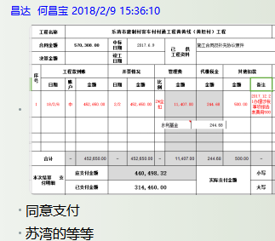

合计 |  | - | 758,900.00 | - | 758,900.00 | - | 23,485.00 | 24,984.02 | 0.00 | - | 54,430.98 | - | - | 656,000.00
本次结算 支付明细 |  | 应支付金额 |  | 656,000.00 |  |  |  | 实际支付金额 |  | 小写 | 0.00
 |  | 已支付金额 |  | 656,000.00 |  |  |  |  |  | 大写 | 零元整
申请部门 意见 |  |  |  |  |  |  |  | 项目管理 意见 |  | 何总、朱总已同意支付（附表背面截图）。
财务初审 意见 |  |  |  |  |  |  |  | 财务审核 意见
质安初审 意见 |  |  |  |  |  |  |  | 质安稽查 意见
总经理审批 |  |  |  |  |  |  |  | 董事长审批

